Sheet1
スケール入力関連図

 | 品名マスタ、仕入先マスタ、単価マスタを連携する

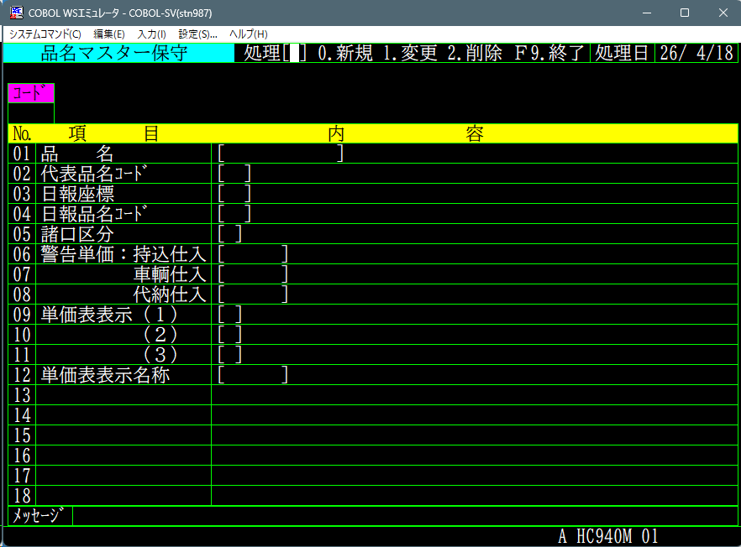
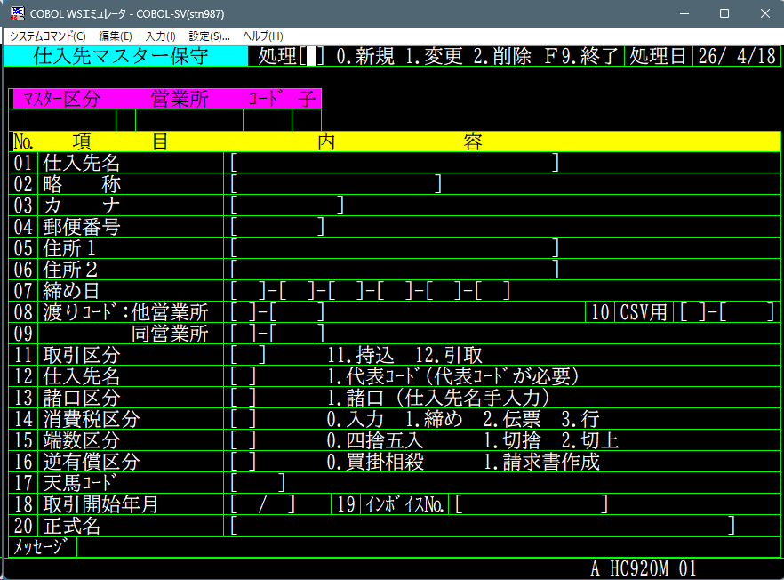

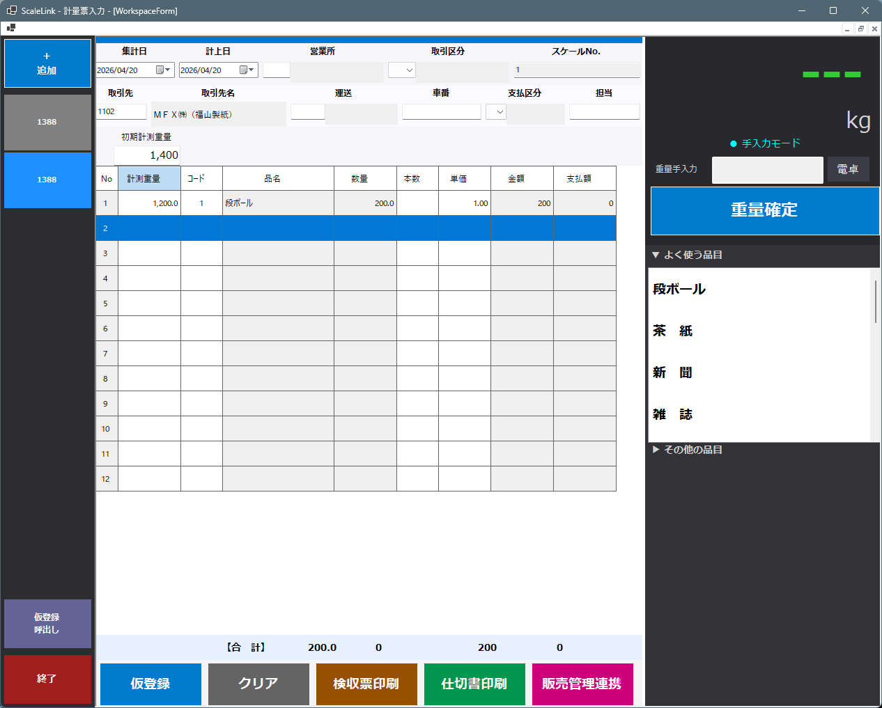

スケールで計量
マスタ連携

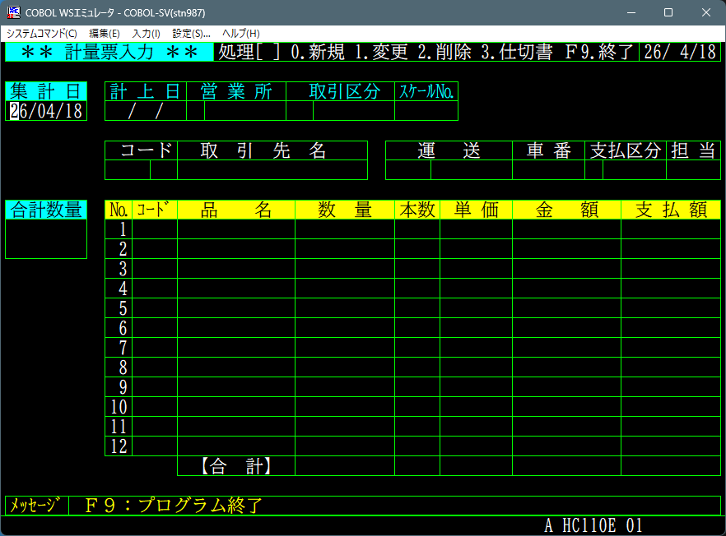

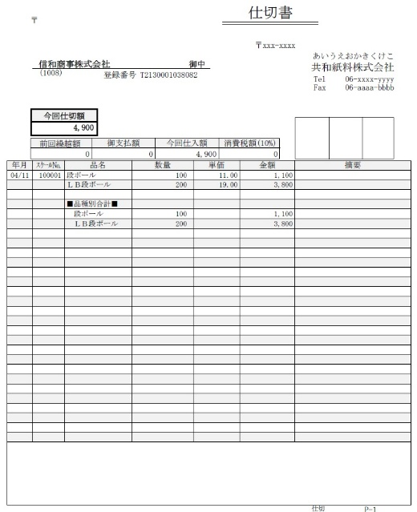
販売管理システムへ連携

販売管理システムへ連携

